EDIT VITA
RENCANA AKSI PENCAPAIAN KINERJA 2019 |  |  |  |  |  |  |  |  |  |  |  |  |  |  |  |  |  |  |  |  |  |  |  |  |  |  |  |  | -
INSPEKTORAT DAERAH |  |  |  |  |  |  |  |  |  |  |  |  |  |  |  |  |  |  |  |  |  |  |  |  |  |  |  |  | -
 |  |  |  |  |  |  |  |  |  |  |  |  |  |  |  |  |  |  |  |  |  |  |  |  |  |  |  |  | -
PERJANJIAN KINERJA TAHUN 2019 |  |  |  |  |  |  | RENCANA AKSI PENCAPAIAN KINERJA TAHUN 2019 |  |  |  |  |  |  |  |  |  |  |  |  |  |  |  |  |  |  |  |  |  | -
No. | SASARAN |  | INDIKATOR PROGRAM DAN KEGIATAN | ANGGARAN PROGRAM | Target Kinerja Tahunan |  | Target Kinerja Triwulanan |  |  |  |  |  |  |  | PENANGGUNG JAWAB | JADWAL KEGIATAN |  |  |  |  |  |  |  |  |  |  |  | KET | #VALUE!
 |  |  |  |  |  |  |  |  |  |  |  |  |  |  |  | Triwulan 1 |  |  | Triwulan 2 |  |  | Triwulan 3 |  |  | Triwulan 4 |  |  |  | -
 |  |  |  |  |  |  | Triwulan 1 |  | Triwulan 2 |  | Triwulan 3 |  | Triwulan 4 |  |  | 1 | 2 | 3 | 1 | 2 | 3 | 1 | 2 | 3 | 1 | 2 | 3 |  | -
 |  |  |  |  | Kinerja | Satuan | Kinerja | Anggaran | Kinerja | Anggaran | Kinerja | Anggaran | Kinerja | Anggaran |  |  |  |  |  |  |  |  |  |  |  |  |  |  | #VALUE!
 |  |  |  |  |  |  |  |  |  |  |  |  |  |  |  |  |  |  |  |  |  |  |  |  |  |  |  |  | -
 | Terwujudnya Aparatur Inspektorat yang Profesional dan Berkinerja Tinggi | Nilai Sakip |  | 1,314,205,000
 |  | Persentase Temuan Material
 |  | Indeks Kepuasan Masyarakat
 |  | Program : Pelayanan Administrasi Pekantoran | Persentasi Pelayanan Administrasi Perkantoran | 729,550,000 | 100 | % | 6 | 184,889,000 | 6 | 164,289,000 | 7 | 216,089,000 | 6 | 164,283,000 | Sekretariat
 |  | Kegiatan: 1. Pelayanan Penyediaan Administrasi Perkantoran | Jumlah Penyediaan Pelayanan Administrasi Perkantoran pada Kantor Inspektorat | 502,790,000 | 12 | Dok | 3 | 127,748,000 | 3 | 107,748,000 | 4 | 159,548,000 | 3 | 107,746,000 | Kasubbag Keuangan | √ | √ | √ | √ | √ | √ | √ | √ | √ | √ | √ | √
 |  | Kegiatan: 2. Rapat-Rapat Koordinasi dan Konsultasi Dalam Daerah dan ke Luar Daerah | Jumlah Rapat-Rapat Koordinasi dan Konsultasi Dalam dan Luar Daerah yang diikuti | 226,760,000 | 12 | Dok | 3 | 57,141,000 | 3 | 56,541,000 | 3 | 56,541,000 | 3 | 56,537,000 | Sekretariat | √ | √ | √ | √ | √ | √ | √ | √ | √ | √ | √ | √
 |  | Program : Peningkatan Sarana dan Prasarana Aparatur | Persentasi Pengadaan dan Pemeliharaan Sarana dan Prasarana Aparatur | 457,155,000 | 100 | % | 26 | 119,891,000 | 11 | 50,116,000 | 9 | 43,116,000 | 53 | 244,032,000
 |  | Kegiatan: 1. Pemeliharaan Rutin/Berkala Kendaraan Dinas/Operasional | Kenderaan Dinas terpelihara | 172,460,000 | 20 | Unit/ Jenis | 5 | 43,116,000 | 5 | 43,116,000 | 5 | 43,116,000 | 5 | 43,112,000 |  | √ | √ | √ | √ | √ | √ | √ | √ | √ | √ | √ | √
 |  | Kegiatan: 2. Pengadaan dan Pemeliharaan Perlengkapan/Peralatan Gedung Kantor | Perlengkapan/peralatan Gedung Kantor yang diadakan | 274,220,000 | 19 | Unit | 2 | 66,300,000 | 1 | 7,000,000 | - |  | 7 | 200,920,000.00 |  | √ | √ | √ | √ | √ | √ |  |  |  | √ | √ | √
 |  |  | Perlengkapan/peralatan Gedung Kantor yang dipelihara
 |  | Kegiatan: 3. Pemeliharaan Gedung/Bangunan Kantor | Jumlah Gedung/Bangunan Kantor yang terpelihara | 10,475,000 | 1 | Unit | 1 | 10,475,000 | - |  | - | - | - |  |  | √ | √ | √
 |  | Program : Peningkatan Kapasitas Sumber Daya Aparatur | Persentasi Capaian ASN yang ditingkatkan kapasitasnya. | 127,500,000 | 100 | % | 100 | 127,500,000 | - | 0 | - | 0 | - | 0
 |  | Kegiatan: Bimbingan Teknis Implementasi Peraturan Perundang-undangan | Jumlah Aparat Inspektorat yang mengikuti Bimtek Implementasi Peraturan Perundang-undangan | 127,500,000 | 20 | Orang | 20 | 127,500,000 | - | - | - | - | - | - |  | √ | √ | √
 |  | Program : Peningkatan Pengembangan Sistem Pelaporan Capaian Kinerja dan Keuangan | Persentasi Dokumen Laporan Kinerja dan Keuangan.
 |  | Kegiatan: Penyusunan Laporan Capaian Kinerja dan Ikhtisar Realisasi Keuangan SKPD | Jumlah Dokumen Laporan Kinerja yang tersusun tepat waktu
 |  |  | Jumlah Dokumen Laporan Realisasi Keuangan yang tersusun tepat waktu.
 | Meningkatnya Penyelesaian Tindak Lanjut Hasil Pemeriksaan Aparat Pengawsan Internal | Presentase Tindak lanjut Rekomendasi Hasil Pemeriksaan APIP
 |  | Presentase Tindak lanjut Rekomendasi Hasil Pemeriksaan BPK RI
 |  | Program : Peningkatan Sistem Pengawasan Internal dan Pengendalian Pelaksanaan Kebijakan KDH | Persentasi Temuan Kerugian Hasil Pemeriksaan APIP dan Persentasi Penyelesaian Kasus-Kasus Aduan | 1,475,625,000 | 85 | % | 21 | 368,067,000 | 24 | 421,167,000 | 23 | 395,942,000 | 17 | 290,449,000
 |  | Kegiatan: 1. Pelaksanaan Pengawasan Internal Secara Berkala | Jumlah Laporan Hasil Pemeriksaan yang diterbitkan sesuai Jumlah Obyek Pemeriksaan | 907,325,000 | 202 | LHP/Reviu/Monev | 51 | 228,219,000 | 63 | 281,319,000 | 51 | 228,219,000 | 51 | 228,218,000 |  | √ | √ | √ | √ | √ | √ | √ | √ | √ | √ | √ | √
 |  | Kegiatan: 2. Penanganan Kasus Pengaduan dilingkungan Pemerintah Daerah | Jumlah Laporan Hasil Pemeriksaan Atas Tujuan Tertentu dan Kasus Pengaduan yg ditangani (Khusus Kasus) | 114,950,000 | 20 | LHP | 5 | 28,737,000 | 5 | 28,737,000 | 5 | 28,737,000 | 5 | 28,739,000 |  | √ | √ | √ | √ | √ | √ | √ | √ | √ | √ | √ | √
 |  | Kegiatan: 3. Koordinasi Pengawasan yang Lebih Komprehensif | Jumlah Dokumen Koordinasi Pengawasan Dalam/Luar Daerah | 267,200,000 | 3 | Dok | 1 | 105,111,000 | 1 | 105,111,000 | 0 | 29,486,000 | 0 | 27,492,000 |  | √ | √ | √ | √ | √ | √ | √ | √ | √ | √ | √ | √
 |  | Kegiatan: 4. Evaluasi Berkala Temuan Hasil Pengawasan | Jumlah Rekomendasi Temuan yang ditindaklanjuti | 127,500,000 | 550 | Rekom | 26 | 6,000,000 | 26 | 6,000,000 | 472 | 109,500,000 | 26 | 6,000,000 |  | √ | √ | √ | √ | √ | √ | √ | √ | √ | √ | √ | √
 |  | Kegiatan: 5. Peningkatan Maturitas SPIP | Jumlah OPD yang menerapkan Sistem Pengendalian Internal Pemerintah (SPIP). | 58,650,000 | 30 | OPD | - |  | - |  | - |  | -
 | Meningkatnya Kompetensi Sumber Daya Manusia ( SDM ) Tenaga Pemerikasa dan Aparatur Pengawasan. | Program : Peningkatan Profesionalisme Tenaga Pemeriksa dan Aparatur Pengawasan | Persentasi Tenaga pemeriksa dan Aparatur Pengawasan yang ditingaktkan Kompetensinya | 270,645,000 | 80 | % | 16 | 55,599,000 | 31 | 103,844,000 | 16 | 55,599,000 | 16 | 55,603,000
 |  | Kegiatan: 1. Pelatihan Pengembangan Tenaga Pemeriksa dan Aparatur Pengawasan | Jumlah Aparat Pengawas/Tenaga Pemeriksa yang Mengikuti Diklat Jabatan Fungsional Auditor | 222,400,000 | 59 | Orang | 15 | 55,599,000 | 15 | 55,599,000 | 15 | 55,599,000 | 15 | 55,603,000 |  | √ | √ | √ | √ | √ | √ | √ | √ | √ | √ | √ | √
 |  | Kegiatan: 2. Pelatihan Teknis Pengawasan dan Penilaian Akuntabilitas Kinerja | Jumlah Laporan Evaluasi Penilaian Kinerja SKPD | 48,245,000 | 1 | Dok | - | 0 | 1 | 48,245,000 | - | - | - |  |  |  |  |  | √ | √ | √ |  |  |  |  |  |  |  | 3,060,475,000
 |  |  |  | 3,060,475,000 |  |  |  | 855,946,000 |  | 739,416,000 |  | 710,746,000 |  | 754,367,000
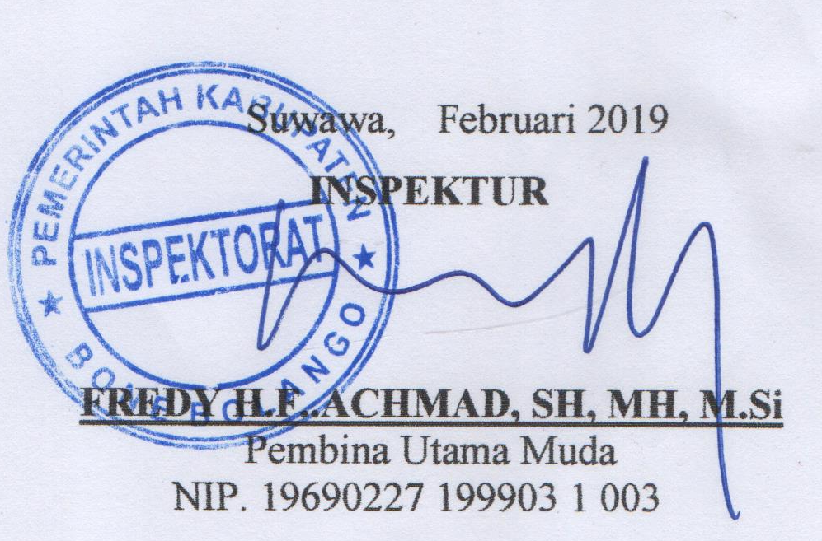
SUWAWA, 21 JANUARI 2019

